상품제안서
엑티몬 무선 넥밴드 이어폰 | 상품코드: F32798

 |  |  |  |  |  |  | 02-412-0044 | www.easy1.co.kr
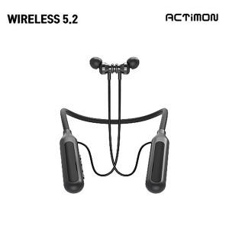

【상세/제작정보】 | <p><span style="font-size: 12pt;"><b>** 배송비- 한박스 40개 / 4000원별도</b></span>&nbsp;</p>

【인쇄/포장옵션】 | / 포장지포장

【공급단가】 | 수량 | 50~ | 100~ | 500~ | 1,000~ | 2,000~
*VAT별도 | 단가 | 5,650원 | 5,450원 | 5,050원 | 4,950원 | 4,900원

【상품 URL】 | https://www.easy1.co.kr:443/src/goods_detail.php?gdno=32798

